Sheet
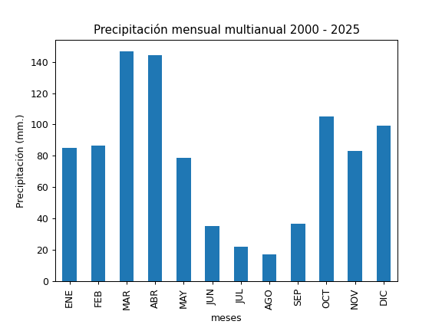
REGISTRO MULTIANUAL MENSUAL DE PLUVIOMETRÍA
ESTACIÓN: |  | BELLAVISTA
CÓDIGO: |  | C05
COORDENADAS: |  | Latitud (WGS84 TMQ): 9979906
 |  | Longitud (WGS84 TMQ): 504265
ELEVACIÓN: |  | 2960 msnm.

PRECIPITACIÓN MENSUAL

AÑO | ENE | FEB | MAR | ABR | MAY | JUN | JUL | AGO | SEP | OCT | NOV | DIC | TOTAL
2000 |  |  |  |  |  | 55.5 | 20.2 | 4.1 | 62.9 | 65.9
2001 |  |  | 163 | 54 |  |  | 29.7 | 0.2 | 75.7 |  |  | 109.5
2002 | 26.7 | 61.1 | 108.2 | 223.4
2003 |  | 87.7 | 102 |  |  |  |  | 2.3 |  |  | 139.7 | 113
2004 | 49.7 | 28.3 | 53.4 | 183.5 | 118.6 | 7.2 |  |  | 68.3 | 69.1 | 105.3 | 98.5
2005 | 28.7 | 119.8 | 97 | 67.1 | 28.5 | 22.8 |  |  | 24.7 | 105.1 | 42.1 | 58
2006 |  | 57.3 | 166.5 | 123.6 | 118.7 | 33.5 | 2.7 | 3.4 | 20.1 | 89.1 | 145.4 | 131.1 | 891.4
2007 | 93.1 | 62.4 | 133.8 | 188.3 | 56.7 | 25.5 | 14.3 | 24.4 | 2.7 | 136.2
2008 |  | 92 | 137.6 | 159.4 | 125.2 | 56.1 | 9.8 | 30.1 | 38.4 | 218.2 | 72.6 | 119.2 | 1058.6
2009 | 146.6 | 96.2 | 132.6 | 101.1 | 29 | 13.8 | 2.1 | 1.4 | 8.4 | 80.9 | 22.5 | 115.3 | 749.9
2010 | 12 | 54.4 |  | 95.7 | 135.7 | 42.3 | 99.9 | 72.9 | 71.1 | 54.9 | 181.9 | 185.2 | 1006
2011 | 102.3 |  | 123.9 | 327.7 | 47.3 | 30.9 | 101.7 |  |  | 59.9
2012 | 133.8 | 89.4 | 130.7 | 182.5 | 24 | 32.4 | 2.4 | 4.5 | 16.5 | 110.2 | 147.2 | 65.6 | 939.2
2013 | 37 | 164.5 | 61.9 | 101.5 | 90.8 | 0.6 | 1.5 | 26.9 | 19.7 | 106.4 | 49.1 | 54.2 | 714.1
2014 | 98.8 | 56.6 | 162.5 | 53 | 142.3 | 7.6 | 0 | 0 | 68.5 | 172 | 59.4 | 16.7 | 837.4
2015 | 56.5 | 81.5 | 114.2 | 54.5 | 25.4 | 2.2 | 13.6 | 2.2 | 1.8 | 96.9 | 59.3 | 27.4 | 535.5
2016 |  | 21.1 | 91.7 | 180 | 65.3 | 29.2 | 1.2 | 20.9 | 50.1 | 77.4 | 19.7 | 66.7 | 623.3
2017 | 183.7 | 132.8 | 302.1 | 114.5 | 151.8 | 57.6 | 0 | 51.2 | 17.8 | 162.6 | 40.5 | 133.6 | 1348.2
2018 | 116.5 | 125.6 | 110 | 111.9 | 125.7 | 18.7 | 18.5 | 13.9 | 24.9 | 4.5
2019 | 48.8 |  | 122.5 | 97.9 | 21.1 | 11.6 | 6.8 | 0 | 40.2 | 41.9 | 119.3 | 90.9 | 601
2020 | 139 | 13.4 | 103.8 | 107.8 | 41.1 | 39.2 | 36.6 | 33.3 | 46.1 | 45.9 | 80.5 | 59.9 | 746.6
2021 | 30.6 | 37.9 | 204.8 | 173 | 99.7 | 90.7 | 9.5 | 36.7 | 73.2 | 213.2 | 136.8 | 124.4 | 1230.5
2022 | 110.7 | 103.4 | 165.1 | 132.2 | 49 | 88.5 | 29 | 2 | 16.9 | 94.7 | 67.8 | 64.7 | 924
2023 | 132.9 | 36.6 | 184.5 | 267.1 | 83.2 | 7.2 | 49.1 | 25.5 | 16.6 | 159.4 | 78.3 | 191.3 | 1231.7
2024 | 24.1 | 168.7 | 114.1 | 222.7 | 49.9 | 64.9 | 11.8 | 6 | 43.6 | 151.9 | 14.2 | 157.2 | 1029.1
2025 | 133.2 | 210.2 | 434.8 | 143.8 | 100.2 | 68.3

PROM | 85.2 | 86.4 | 146.6 | 144.4 | 78.6 | 35 | 21.9 | 17.2 | 36.7 | 105.2 | 83.2 | 99.1 | 939.5
MAX | 183.7 | 210.2 | 434.8 | 327.7 | 151.8 | 90.7 | 101.7 | 72.9 | 75.7 | 218.2 | 181.9 | 191.3 | 434.8
MIN | 12 | 13.4 | 53.4 | 53 | 21.1 | 0.6 | 0 | 0 | 1.8 | 4.5 | 14.2 | 16.7 | 0

